源数据路径
 | 表 | 步骤
1 | TIKTOK-在线商品 | 1， | 积加-》销售-》商品管理-》Tiktok自运营-》筛选店铺-》筛选在售 店铺： 美国TK-艾斯特尼-美区跨境1店 美国TK-艾斯特尼-美区跨境2店 美国TK-艾斯特尼-美区跨境3店 美国TK-艾斯特尼-英国直邮店:GB | 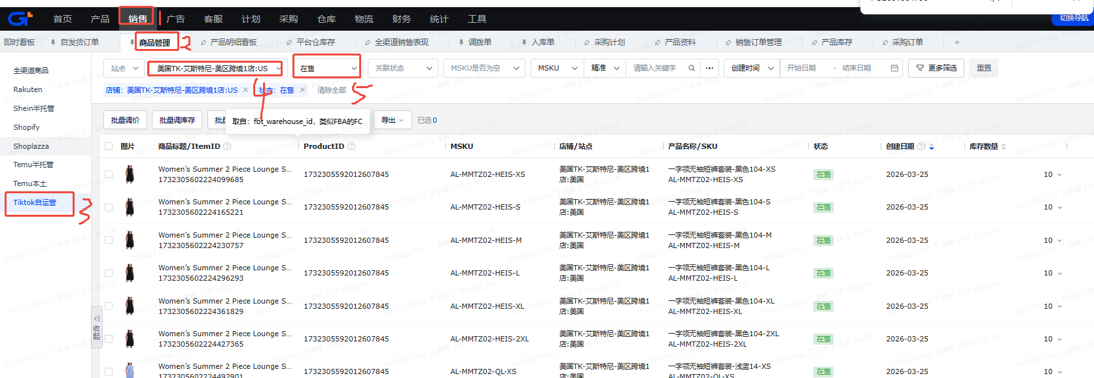
 |  | 2， | 导出-》导出查询结果 | 
2 | 站点产品库存-自定义导出 | 1， | 积加-》仓库-》产品库存-》站点产品库存》筛选仓库-》筛选共享 仓库： 美区： 美国TK-国内厦门仓 万邑通:USKY3_Warehouse 万邑通:USWC2_Warehouse 万邑通:USWC_Warehouse 美国TK-艾斯特尼-美国谷仓:美西仓库 美国TK-厦门直邮仓 英区： 美国TK-国内厦门仓 美国TK-厦门直邮仓 美国TK-艾斯特尼-英国退件仓:英国仓 万邑通:UKTW Warehouse | 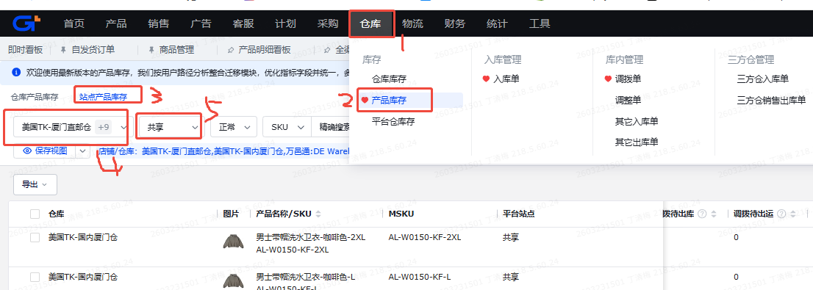
 |  | 2， | 导出-》自定义导出 | 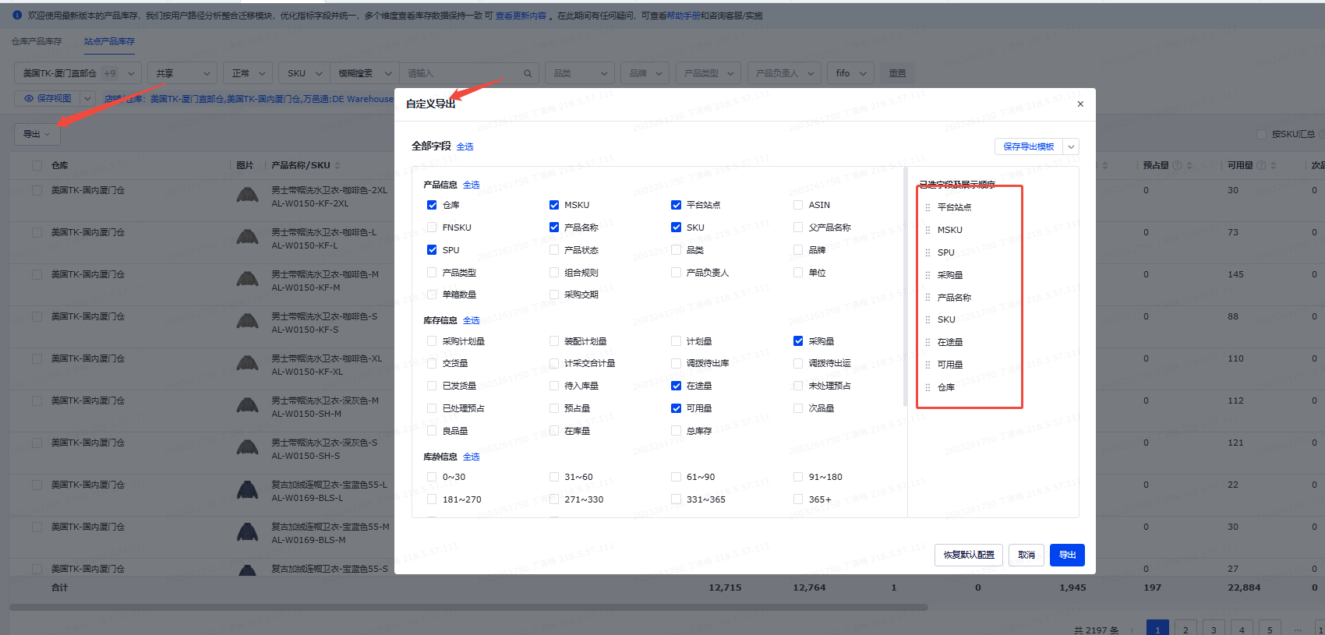
3 | TikTok.FBT库存-自定义导出 | 1， | 积加-》仓库-》平台仓库存-》TikTok自运营》筛选仓库为美国TK-艾斯特尼-美区跨境1店:US_FBT-》筛选同步状态为正常 | 
 |  | 2， | 导出-》自定义导出 | 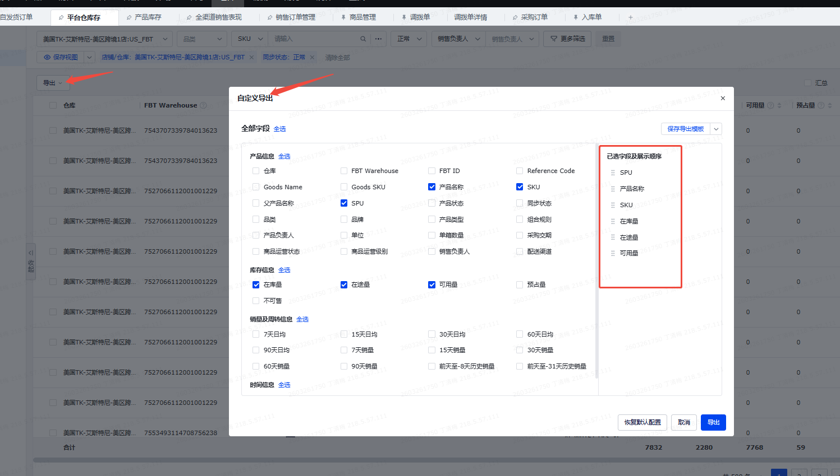
4 | 积加-商品管理-可用库存 |  | 积加-》仓库-》产品库存-》站点产品库存》筛选仓库-》筛选共享-》库存数量 | 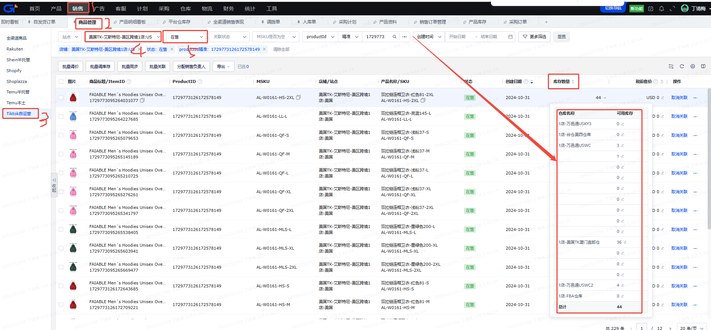

映射表
条件/需求公式(没有为空) | 关联字段 | 源数据表 | 源字段名称 | 最终数据表 | 目标字段 | 模块 | 备注
 | TK库存检查的"PID"&"SKU"=TIKTOK-在线商品的"PID"&"SKU" | TIKTOK-在线商品 | SPU | TK库存检查 | SPU
 | TK库存检查的"PID"&"SKU"=TIKTOK-在线商品的"PID"&"SKU" | TIKTOK-在线商品 | 站点 | TK库存检查 | 站点
 | TK库存检查的"PID"&"SKU"=TIKTOK-在线商品的"PID"&"SKU" | TIKTOK-在线商品 | 父产品名称 | TK库存检查 | SPU名称
 | TIKTOK-在线商品的"PID"=TIKTOK-在线商品的"PID" | TIKTOK-在线商品 | PID | TK库存检查 | PID |  | 不是唯一
 | TK库存检查的"PID"&"SKU"=TIKTOK-在线商品的"PID"&"SKU" | TIKTOK-在线商品 | sku | TK库存检查 | SKU |  | 不是唯一
 | TK库存检查的"PID"&"SKU"=TIKTOK-在线商品的"PID"&"SKU" | TIKTOK-在线商品 | 产品名称 | TK库存检查 | SKU名称
 | TK库存检查的"PID"&"SKU"=TIKTOK-在线商品的"PID"&"SKU" | TIKTOK-在线商品 | 店铺 | TK库存检查 | 店铺
 | TK库存检查的"SKU"=站点产品库存-自定义导出的 "SKU" | 站点产品库存-自定义导出 | 采购量 | TK库存检查 | 采购量
筛选仓库为美国TK-厦门直邮仓和美国TK-国内厦门仓 | TK库存检查的"SKU"=站点产品库存-自定义导出的 "SKU" | 站点产品库存-自定义导出 | 在途量 | TK库存检查 | 交货在途库存
筛选仓库为美国TK-厦门直邮仓和美国TK-国内厦门仓 | TK库存检查的"SKU"=站点产品库存-自定义导出的 "SKU" | 站点产品库存-自定义导出 | 可用量 | TK库存检查 | 国内库存
筛选仓库为万邑通:USKY3_Warehouse 万邑通:USWC2_Warehouse 万邑通:USWC_Warehouse 美国TK-艾斯特尼-美国谷仓:美西仓库 | TK库存检查的"SKU"=站点产品库存-自定义导出的 "SKU" | 站点产品库存-自定义导出 | 在途量 | TK库存检查 | 三方仓在途量
 | TK库存检查的 "SKU"=TikTok.FBT库存-自定义导出的"SKU" | TikTok.FBT库存-自定义导出 | 在途量 | TK库存检查 | FBT在途量
 | TK库存检查的 "SKU"=TikTok.FBT库存-自定义导出的"SKU" | TikTok.FBT库存-自定义导出 | 可用量 | TK库存检查 | FBT可用量
海外在途库存=三方仓在途量加国内库存 |  |  |  | TK库存检查 | 海外在途库存
美国站点： =谷仓-1加万邑通USKY3-1加万邑通USWC-1加万邑通USWC2-1加国内仓-1加FBT-1（接口能不能抓到？）加FBA(空着)-1 英国站点： =国内仓-1加英国退货仓-1 |  |  |  | TK库存检查 | 海外可用库存
总在途库存=海外在途库存加三方仓在途量加FBT在途量加交货在途库存 |  |  |  | TK库存检查 | 总在途库存
总可用库存=海外可用库存加国内库存 |  |  |  | TK库存检查 | 总可用库存
总库存=总在途库存加总可用库存 |  |  |  | TK库存检查 | 总库存
库存差异大于0代表少同步，小于0代表超卖风险，=0代表同步正确 |  |  |  | TK库存检查 | 库存是否异常
谷仓-3=谷仓-1减谷仓-2 |  |  |  | TK库存检查 | 谷仓-3 | 库存差异
万邑通USKY3-3=万邑通USKY3-1减万邑通USKY3-2 |  |  |  | TK库存检查 | 万邑通USKY3-3
万邑通USWC-3=万邑通USWC-1减万邑通USWC-2 |  |  |  | TK库存检查 | 万邑通USWC-3
万邑通USWC2-3=万邑通USWC2-1减万邑通USWC2-2 |  |  |  | TK库存检查 | 万邑通USWC2-3
国内仓-3=国内仓-1减国内仓-2 |  |  |  | TK库存检查 | 国内仓-3
FBT-3=FBT-1减FBT-2 |  |  |  | TK库存检查 | FBT-3 |  | FBT因为多PID同步，肯定会有异常
FBA(空着)-3=FBA(空着)-1减FBA(空着)-2 |  |  |  | TK库存检查 | FBA(空着)-3
英国退货仓-3=英国退货仓-1减英国退货仓-2 |  |  |  | TK库存检查 | 英国退货仓-3
筛选仓库为美国TK-艾斯特尼-美国谷仓:美西仓库 | 站点产品库存-自定义导出的 "SKU"品的"SKU" | 站点产品库存-自定义导出 | 可用量 | TK库存检查 | 谷仓-1 | 我们有的库存---应同步库存（积加+FBT后台）
筛选仓库为万邑通:USKY3_Warehouse | TK库存检查的"SKU"=站点产品库存-自定义导出的 "SKU" | 站点产品库存-自定义导出 | 可用量 | TK库存检查 | 万邑通USKY3-1
筛选仓库为万邑通:USWC_Warehouse | 站点产品库存-自定义导出的 "SKU"=TIKTOK-在线商品的"SKU" | 站点产品库存-自定义导出 | 可用量 | TK库存检查 | 万邑通USWC-1
筛选仓库为万邑通:USWC2_Warehouse | 站点产品库存-自定义导出的 "SKU"=TIKTOK-在线商品的"SKU" | 站点产品库存-自定义导出 | 可用量 | TK库存检查 | 万邑通USWC2-1
筛选仓库为美国TK-厦门直邮仓和美国TK-国内厦门仓 | 站点产品库存-自定义导出的 "SKU"=TIKTOK-在线商品的"SKU" | 站点产品库存-自定义导出 | 可用量 | TK库存检查 | 国内仓-1
 | TK库存检查的 "SKU"=TikTok.FBT库存-自定义导出的"SKU" | TikTok.FBT库存-自定义导出 | 可用量 | TK库存检查 | FBT-1（接口能不能抓到？）
 |  |  |  | TK库存检查 | FBA(空着)-1
筛选仓库为万邑通:UKTW Warehouse和美国TK-艾斯特尼-英国退件仓:英国仓 | 站点产品库存-自定义导出的 "SKU"=TIKTOK-在线商品的"SKU" | 站点产品库存-自定义导出 | 可用量 | TK库存检查 | 英国退货仓-1
美国站点： =谷仓-1加万邑通USKY3-1加万邑通USWC-1加万邑通USWC2-1加国内仓-1加FBT-1（接口能不能抓到？）加FBA(空着)-1 英国站点： =国内仓-1加英国退货仓-1 |  |  |  | TK库存检查 | 总库存-1
 |  | 积加-商品管理-可用库存 | 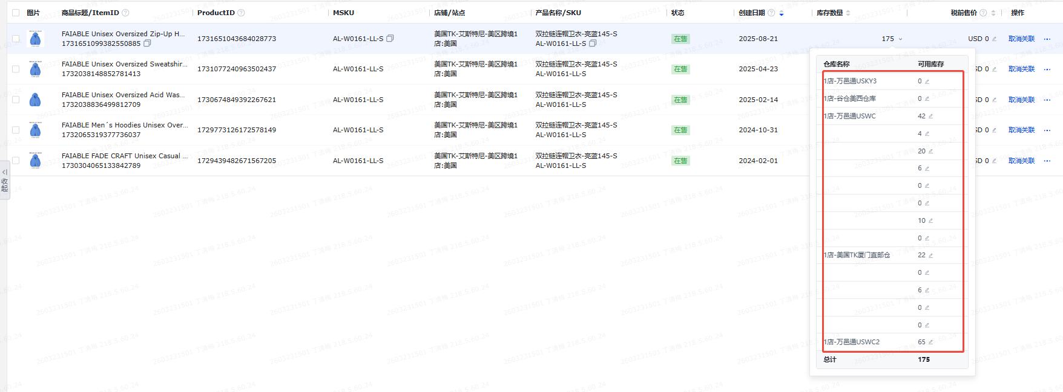 | TK库存检查 | 谷仓-2 | 店铺后台实际被同步的库存-接口
 |  | 积加-商品管理-可用库存 |  | TK库存检查 | 万邑通USKY3-2
 |  | 积加-商品管理-可用库存 |  | TK库存检查 | 万邑通USWC-2
 |  | 积加-商品管理-可用库存 |  | TK库存检查 | 万邑通USWC2-2
 |  | 积加-商品管理-可用库存 |  | TK库存检查 | 国内仓-2
 |  |  | 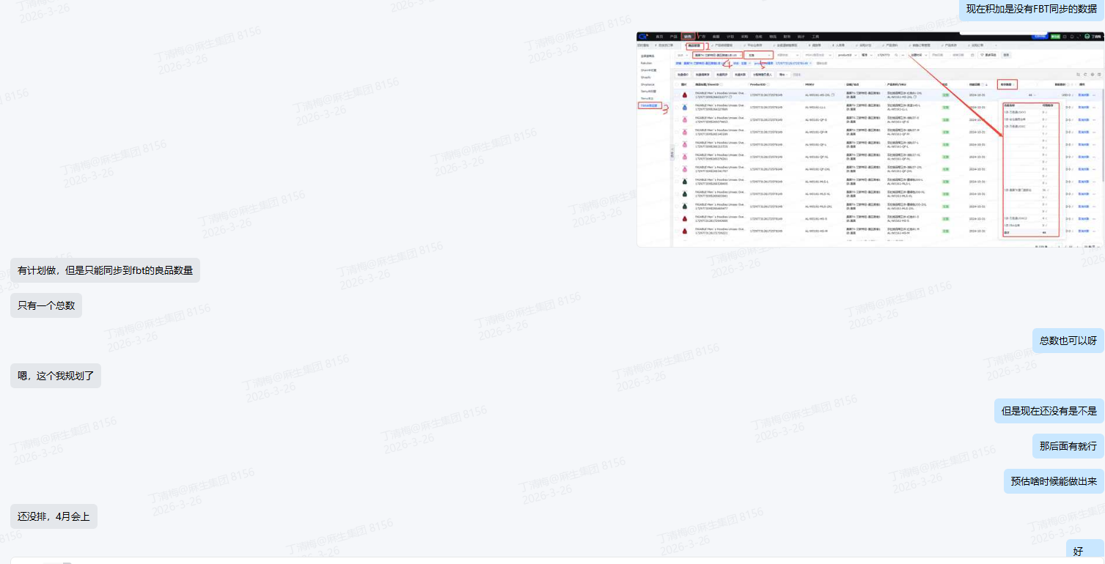 | TK库存检查 | FBT-2（积加4月会上暂时空着）
 |  | 积加-商品管理-可用库存 |  | TK库存检查 | FBA(空着)-2
 |  | 积加-商品管理-可用库存 |  | TK库存检查 | 英国退货仓-2
美国站点： =谷仓-2加万邑通USKY3-2加万邑通USWC-2加万邑通USWC2-2加国内仓-2加FBT-2加FBA(空着)-2 英国站点： =国内仓-2加英国退货仓-2 |  |  |  | TK库存检查 | 总库存-2

